Sheet1
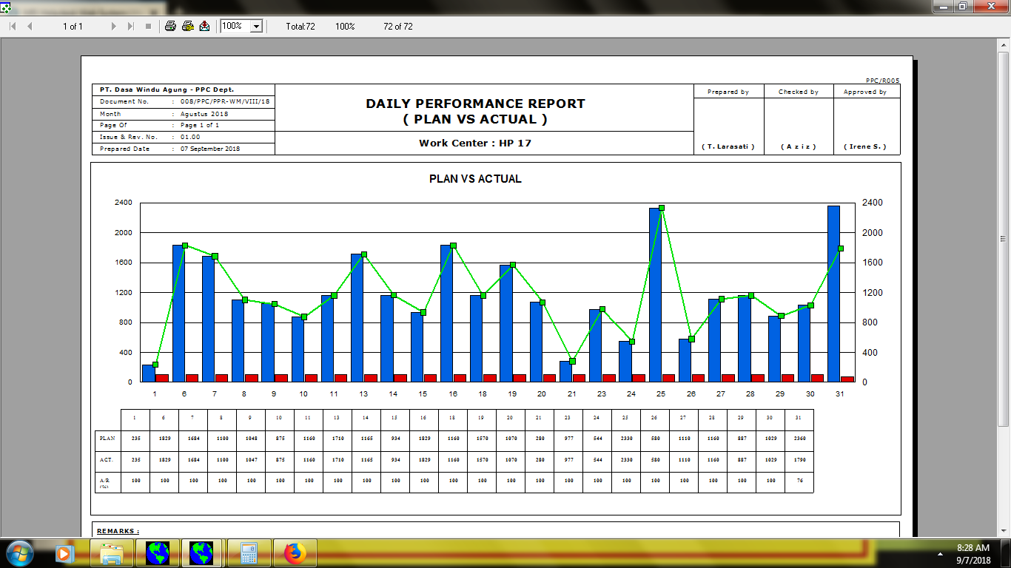

untuk grafik actual memakai grafik balok (untuk semua work station gd. p)

untuk grafik A/R memakai grafik line (untuk semua work station gd. p)

